Sheet1
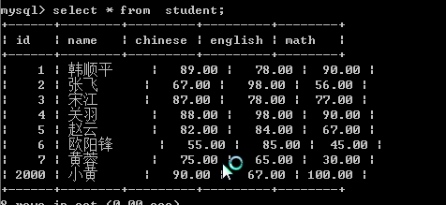
客户端

数据库[安装数据库，就是安装一个软件mysql]

网络请求
dbms(数据库管理系统)
数据

表的列， 表示某个字段的信息

学生表有三个字段
分别是
学号
姓名
年龄

学生表

这个就表的一行, 一行就是表示了一条记录
学号 | 姓名 | 年龄
1 | 小李 | 20
2 | 小张 | 23
3 | 小马 | 50

创建库(db100)
cmd命令行

增删改查
表 employee

employee表 (utf-8)
1 aaa
3 cccc
cmd命令行工具->mysql 的客户端
GBK
Mysql
DBMS（数据库管理系统）
gbk->utf8
db100

temp表 (utf-8)
1 aaa
2 bbb

hsp

使用PHP程序对
mysql进行增删改查
学生表(student)
新的记录

php程序来操作Mysql数据库
wamp/www目录/mysql

addStudent.html
界面
insertStudent.php
真的操作数据，发出sql指令
showStudent.php
把学生表的记录取回到页面，并显示

浏览器
http://localhost/mysql/addStudent.html

$res

